Rechnungsmuster
 |  |  |  | Ihre Straße + Nr.
 |  |  |  | Ihre PLZ + Ort

 |  |  |  | Ihre Telefonnummer
 |  |  |  | Ihre Mailadresse
 |  |  |  | Ihre UID-Nummer

Ihr Firmenname – Musterstraße 17 – 1120 Musterstadt
Empfänger (Firmenname) |  |  |  | Rechnungsnummer: |  | 2021-001
Straße + Hausnummer |  |  |  | Rechnungsdatum: |  | 2018-12-01

PLZ + Ort |  |  |  | Lieferdatum: |  | 2018-12-10
Land (Optional)

 |  |  |  | Kundennummer: |  | 4227
 |  |  |  | Ansprechpartner: |  | Max Muster

Rechnung 2021-001 |  |  |  |  |  |  | mit KingBill kommen Sie auf Ihre Rechnung!
zu Lieferschein 2021-033 vom 30.05.2021

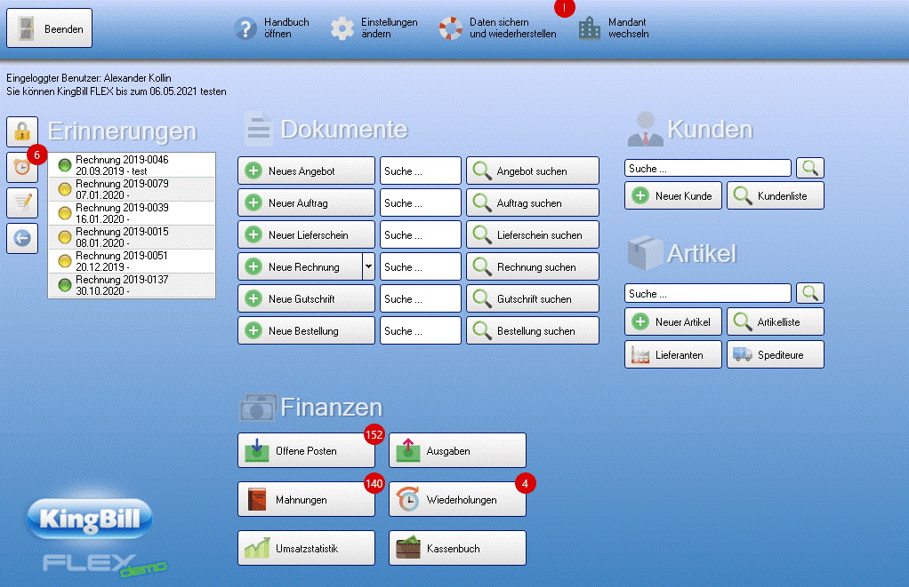
Sehr geehrte Damen und Herren,
Herzlichen Dank für Ihr Vertrauen in unsere Produkte.
Wir erlauben uns folgende Beträge in Rechnung zu stellen und freuen uns, wenn Sie sich wieder bei uns melden.

Pos | Beschreibung |  | Einzelpreis | Menge | Summe €
1 | Rechnungsprogramm (KingBill FLEX) |  | 259.00 € | 1.00 | 259.00 €
2 | Artikelmuster |  | 10.00 € | 2.00 | 20.00 €
3 | Artikelmuster |  | 0.00 € | 0.00 | 0.00 €
4 | Artikelmuster |  | 0.00 € | 0.00 | 0.00 €
 |  |  | Netto |  | 279.00 €
 |  |  | 19% MwSt |  | 53.01 €
 |  |  | Gesamtbetrag € |  | 332.01 €

Zahlbar prompt und ohne Abzug.
Bei Überweisung tragen Sie bitte im Feld "Verwendungszweck" die Rechnungsnummer ein.

Bei Rückfragen stehen wir selbstverständlich gerne zur Verfügung.

Mit freundlichen Grüßen
Max Mustermann

 |  | Bankverbindung
Institut: Name Ihrer Bank • Inhaber: Ihr Name
IBAN: Ihr IBAN • BIC: Ihr BIC

